PHP環境設定
1 | ビルトインウェブサーバーを利用する

 | ① | Web Platform Installerをダウンロードする
 |  | ※Macは標準でインストール済み

 |  | 「Web Platform Installer」と検索して公式HPからダウンロード

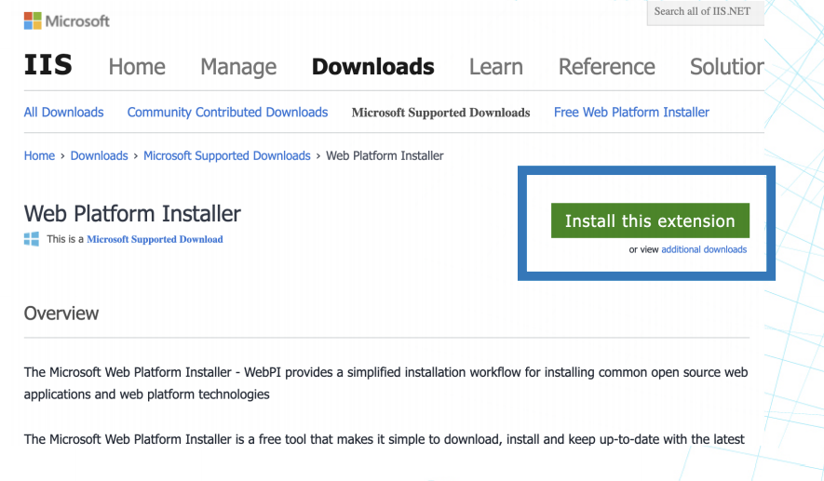

 | ② | Web Platform Installerを起動する
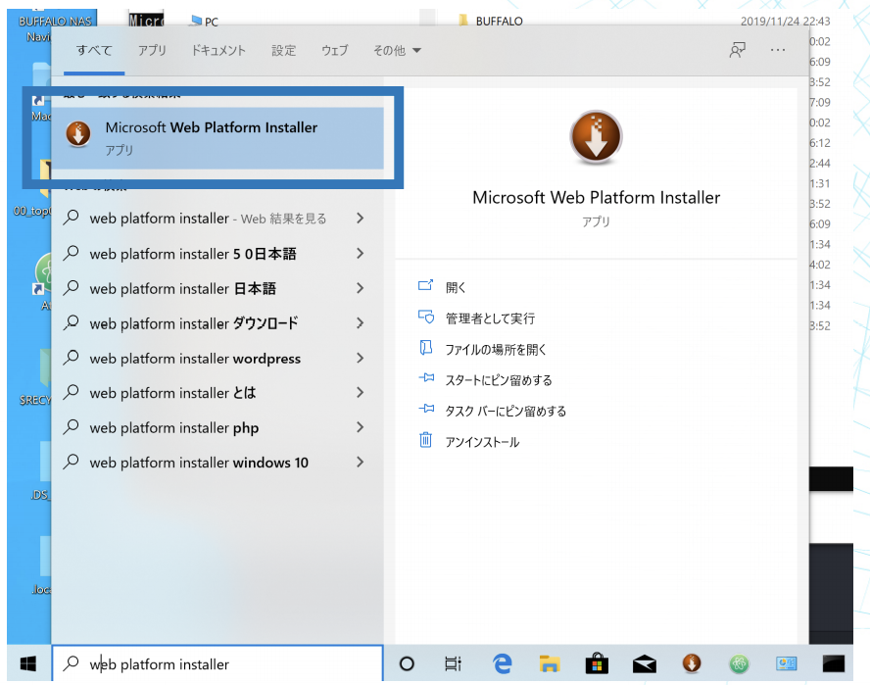

 | ③ | PHPをインストールする

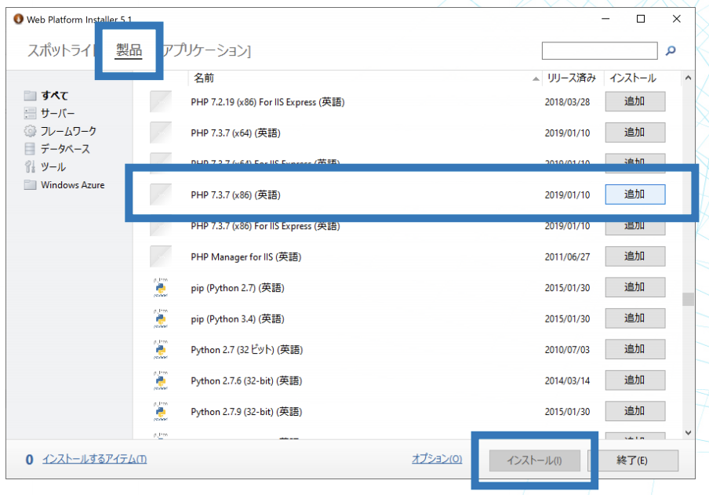

 | ④ | インストール出来たか確認する

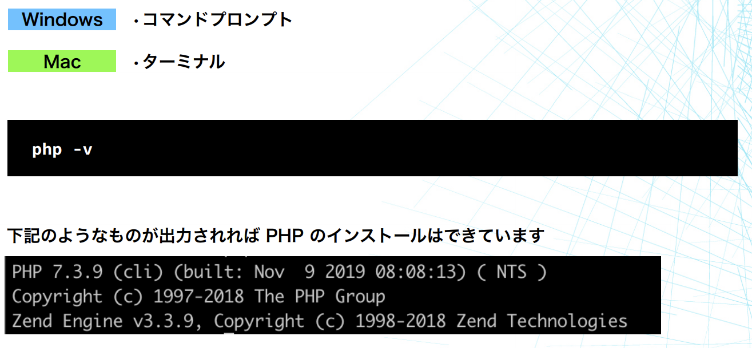

 | ⑤ | 開発用のディレクトリを作成

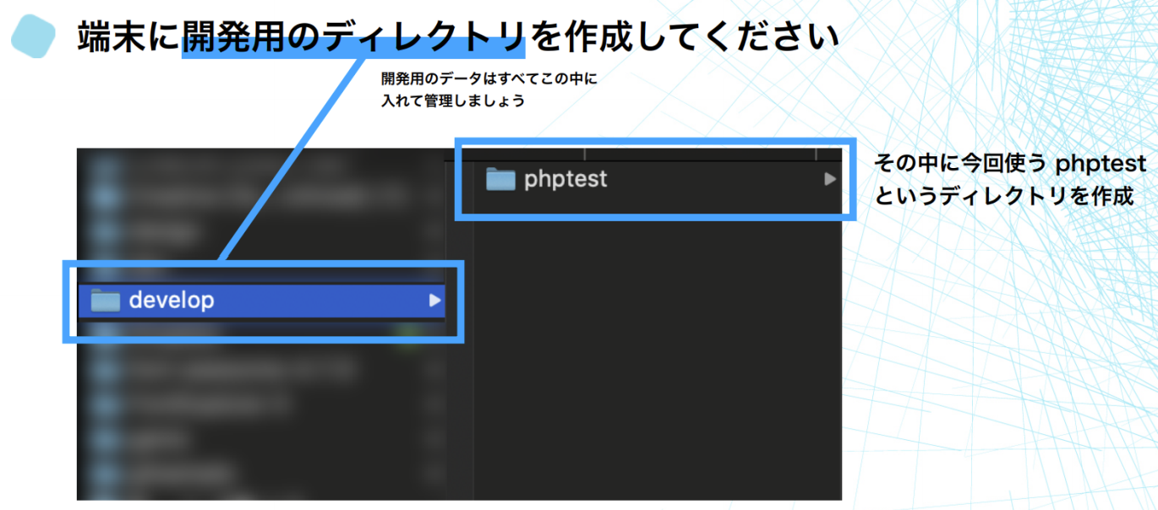

 | ⑥ | テキストエディタでphpファイルを作成

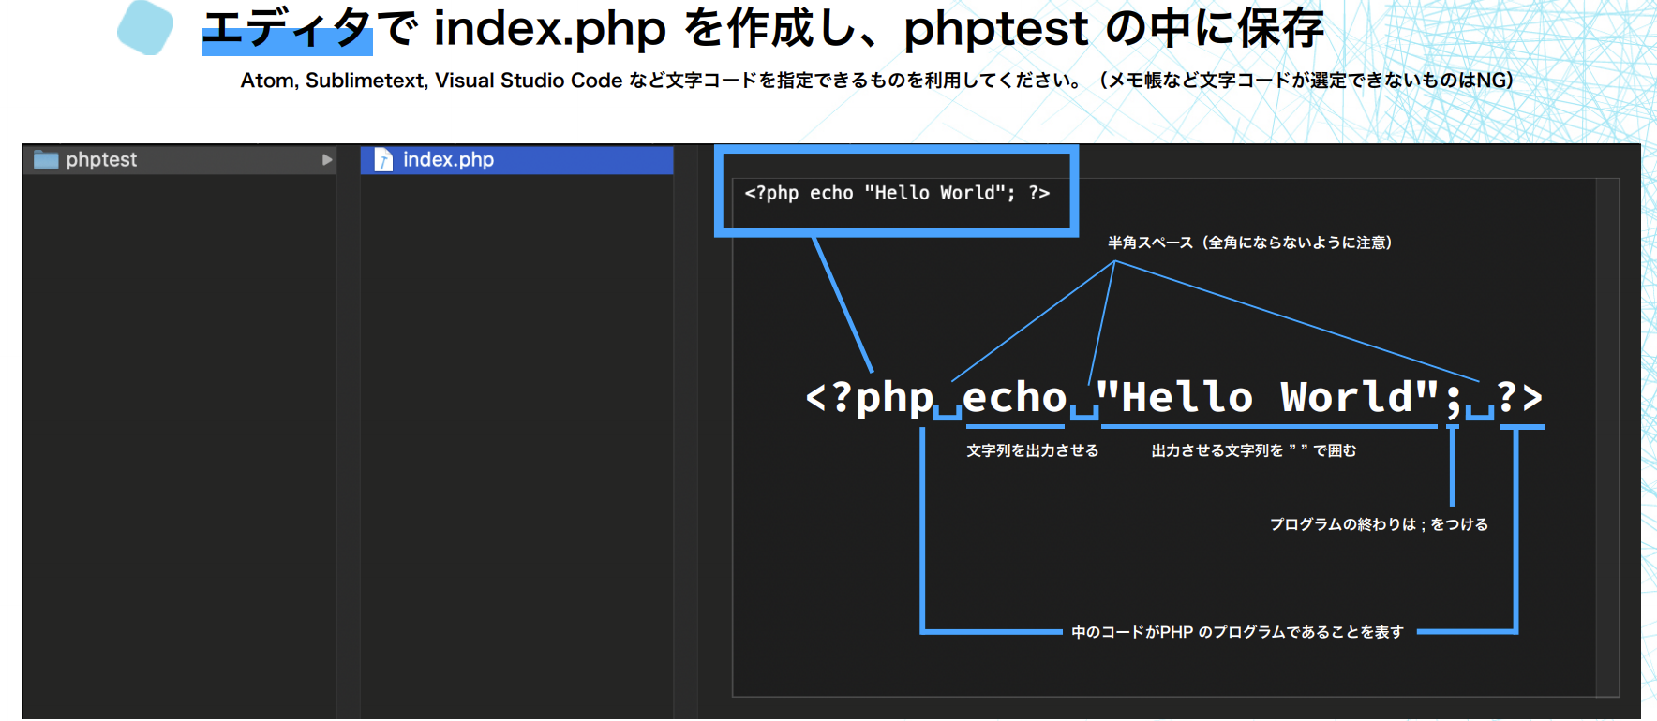

 | ⑦ | 動作確認

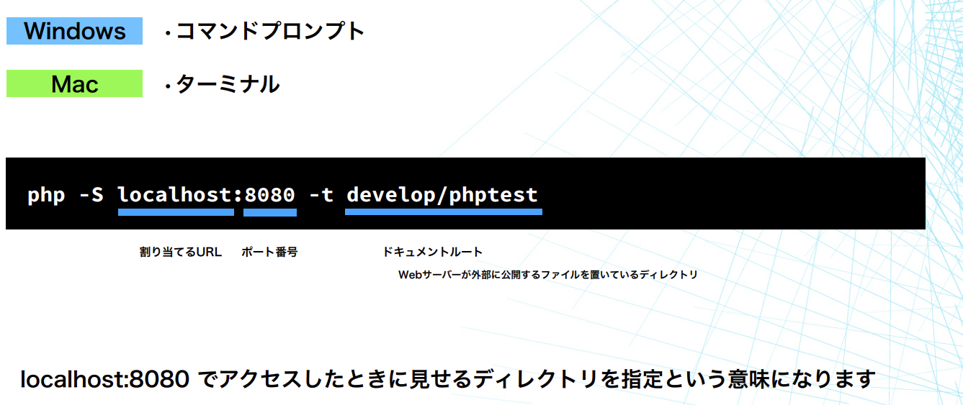

 | 設定完了

